Tra cứu nhật ký
Project Name | XÂY DỰNG HỆ THỐNG QUẢN LÝ PHÒNG GYM THÔNG MINH, TÍCH HỢP AI HỖ TRỢ RA QUYẾT ĐỊNH KINH DOANH
Module Code | Tra cứu nhật ký
 | Hoàn thành | Lỗi | Chưa kiểm tra | Bị chặn | Tổng lần kiểm tra
Round 1 | 12 | 0 | 0 | 0 | 12
Round 2 | 5 | 0 | 0 | 0 | 5
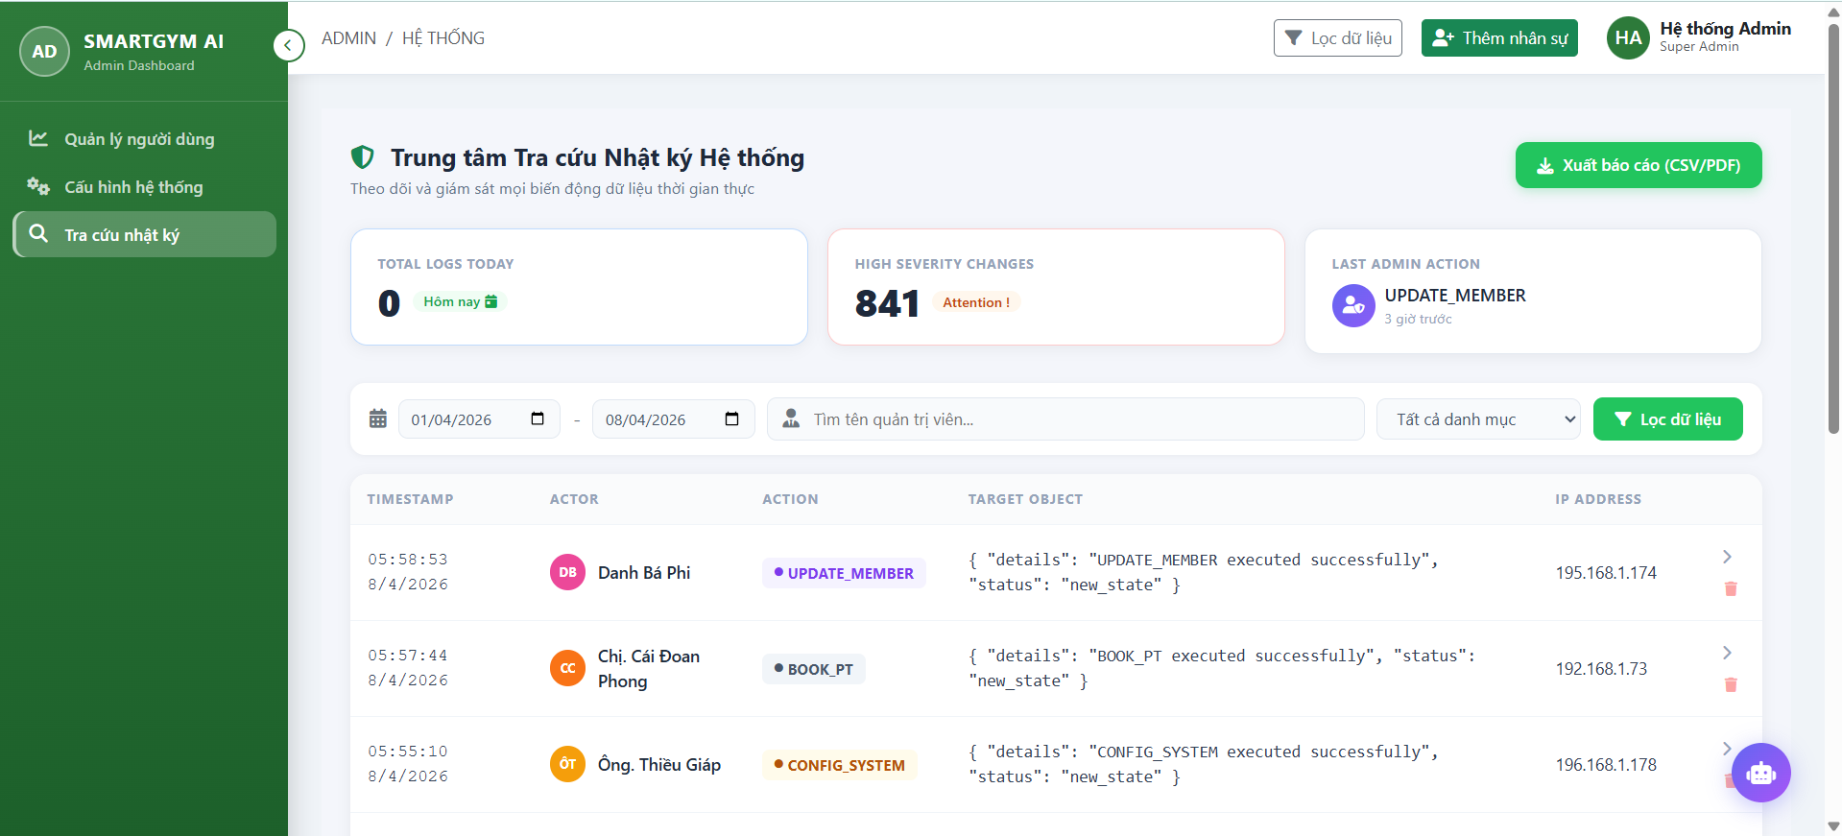

Test Case ID | Mô tả | Quy trình | Kết quả mong đợi | Kết quả thực tế | Kết quả |  |  |  |  |  | Chú thích
 |  |  |  |  | Vòng 1 |  |  | Vòng 2
 |  |  |  |  | Trạng thái | Ngày kiểm tra | Người kiểm tra | Trạng thái | Ngày kiểm tra | Người kiểm tra
GUI_SHOW Danh sách nhật ký
GUI-DSNK01 | Kiểm tra menu "Danh Sách Nhật Ký" |  | Menu tồn tại trên giao diện | Label: "Danh Sách Nhật Ký"; trạng thái enable | Passed | 2026-04-08 | Đông | Passed
GUI-DSNK02 | [Xuất báo cáo] Button |  | - Text: While - Status: Enable | - Text: While - Status: Enable | Passed | 2026-04-08 | Đông | Passed
GUI-DSNK03 | [Tìm kiếm] Search Bar |  | - Text: Black - Status: Enable | - Text: Black - Status: Enable | Passed | 2026-04-08 | Đông | Passed
GUI-DSNK04 | [Lọc dữ liệu] Button |  | - Text: While - Status: Enable | - Text: While - Status: Enable | Passed | 2026-04-08 | Đông | Passed
GUI-DSNK05 | [Ngày bắt đầu] date-input |  | - Text: Black - Status: Enable | - Text: Black - Status: Enable | Passed | 2026-04-08 | Đông | Passed
GUI-DSNK06 | [Ngày kết thúc] date-input |  | - Text: Black - Status: Enable | - Text: Black - Status: Enable | Passed | 2026-04-08 | Đông | Passed
GUI-DSNK07 | [Chi tiết nhật ký] Button |  | - Icon: Black - Status: Enable | - Icon: Black - Status: Enable | Passed | 2026-04-08 | Đông | Passed
GUI-DSNK08 | [Xóa nhật ký] Button |  | - Icon: Red - Status: Enable | - Icon: Red - Status: Enable | Passed | 2026-04-08 | Đông | Passed
GUI-DSNK09 | [Tất cả danh mục] Dropbox |  | - Text: Black - Status: Enable | - Text: Black - Status: Enable | Passed | 2026-04-08 | Đông | Passed
FUNCTION_SHOW Danh sách tài khoản
FUN-DSTK01 | Kiểm tra chức năng tìm kiếm người dùng | 1. Mở giao diện "Tra cứu nhật ký". 2. Nhập từ khóa (VD: "Minh") vào ô tìm kiếm. 3. Nhấn button "Lọc dữ liệu". | Hiển thị danh sách nhật ký có tên hoặc thông tin phù hợp với từ khóa | Hiển thị danh sách nhật ký có tên hoặc thông tin phù hợp với từ khóa | Passed | 2026-04-07 | Đông | Passed | 2026-04-13 | Đông
FUN-DSTK02 | Kiểm tra nút "Xuất báo cáo" hoạt động | 1. Mở giao diện ""Tra cứu nhật ký"". 2. Nhấn nút "Xuất báo cáo" ở góc trên bên phải giao diện. 3. Lưu file vào thiết bị. | File được lưu vào thiết bị | File được lưu vào thiết bị | Passed | 2026-04-07 | Đông | Passed | 2026-04-13 | Đông
FUN-DSTK03 | Kiểm tra nút "Chi tiết nhật ký" hoạt động | 1. Mở giao diện ""Tra cứu nhật ký"". 2. Trong danh sách, nhấn nút "chi tiết" cột hành động ở dòng chứa thông tin nhật ký cần xem. 3. Mở ra modal xem chi tiết. | Mở lên cửa sổ modal Chi tiết nhật ký | Mở lên cửa sổ modal Chi tiết nhật ký | Passed | 2026-04-07 | Đông | Passed | 2026-04-13 | Đông
FUN-DSTK04 | Kiểm tra nút "Xóa nhật ký" hoạt động | 1. Mở giao diện ""Tra cứu nhật ký"". 2. Trong danh sách, nhấn nút "Xóa" ở dòng chứa thông tin nhật ký cần xem. 3. Xác nhận xóa. 4. Thông báo xóa nhật ký thành công. | Hiển thị thông báo xác nhận, xóa thành công và cập nhật lại danh sách. | Hiển thị thông báo xác nhận, xóa thành công và cập nhật lại danh sách. | Passed | 2026-04-07 | Đông | Passed | 2026-04-13 | Đông
FUN-DSTK05 | Kiểm tra nút "Lọc dữ liệu" hoạt động | 1. Mở giao diện ""Tra cứu nhật ký"". 2. Ở phần lọc dữ liệu, nhập các thông tin cần lọc. 3. Nhấn nút "Lọc dữ liệu" 4. Cập nhật lại menu dữ liệu theo thông tin lọc. | Hiển thị danh sách nhật ký có theo thông tin đã lọc. | Hiển thị danh sách nhật ký có theo thông tin đã lọc. | Passed | 2026-04-07 | Đông | Passed | 2026-04-13 | Đông

Quản lý tài khoản người dùng (A
Project Name | XÂY DỰNG HỆ THỐNG QUẢN LÝ PHÒNG GYM THÔNG MINH, TÍCH HỢP AI HỖ TRỢ RA QUYẾT ĐỊNH KINH DOANH
Module Code | Quản trị tài khoản hệ thống
 | Hoàn thành | Lỗi | Chưa kiểm tra | Bị chặn | Tổng lần kiểm tra
Round 1 | 12 | 0 | 0 | 0 | 12
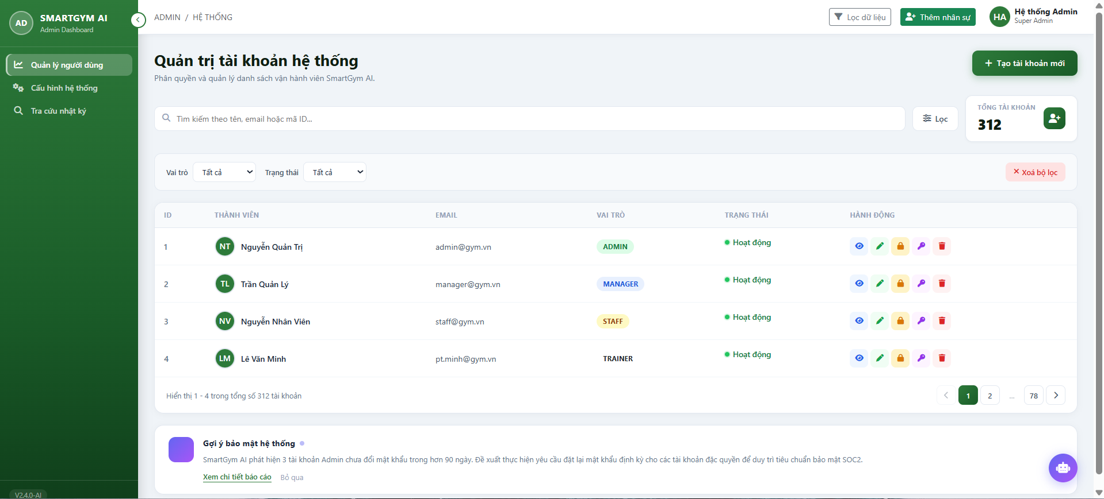
Round 2 | 5 | 0 | 0 | 0 | 5

Test Case ID | Mô tả | Quy trình | Kết quả mong đợi | Kết quả thực tế | Kết quả |  |  |  |  | Chú thích

 |  |  |  |  | Trạng thái | Ngày kiểm tra | Người kiểm tra | Ngày kiểm tra | Người kiểm tra
GUI_SHOW Danh sách tài khoản
GUI-DSTK01 | Kiểm tra menu "Danh Sách Tài Khoản" |  | Menu tồn tại trên giao diện | Label: "Danh Sách Tài Khoản"; trạng thái enable | Passed | 2026-04-07 | Đông
GUI-DSTK02 | [Tạo tài khoản mới] Button |  | - Text: While - Status: Enable | - Text: While - Status: Enable | Passed | 2026-04-07 | Đông
GUI-DSTK03 | [Tìm kiếm] Search Bar |  | - Text: Black - Status: Enable | - Text: Black - Status: Enable | Passed | 2026-04-07 | Đông
GUI-DSTK04 | [Lọc] Button |  | - Text: Black - Status: Enable | - Text: Black - Status: Enable | Passed | 2026-04-07 | Đông
GUI-DSTK05 | [Chi tiết người dùng] Button |  | - Icon: Blue - Status: Enable | - Icon: Blue - Status: Enable | Passed | 2026-04-07 | Đông
GUI-DSTK06 | [Chỉnh sửa tài khoản] Button |  | - Icon: Green - Status: Enable | - Icon: Green - Status: Enable | Passed | 2026-04-07 | Đông
GUI-DSTK07 | [Khóa tài khoản] Button |  | - Icon: Orange - Status: Enable | - Icon: Orange - Status: Enable | Passed | 2026-04-07 | Đông
GUI-DSTK08 | [Đặt lại mật khẩu] Button |  | - Icon: Purple - Status: Enable | - Icon: Purple - Status: Enable | Passed | 2026-04-07 | Đông
GUI-DSTK09 | [Xóa tài khoản] Button |  | - Icon: Red - Status: Enable | - Icon: Red - Status: Enable | Passed | 2026-04-07 | Đông
GUI-DSTK10 | [Xóa bộ lọc] Button |  | - Text: Red - Status: Enable | - Text: Red - Status: Enable | Passed | 2026-04-07 | Đông
GUI-DSTK11 | [Vai trò] Dropbox |  | - Text: Black - Status: Enable | - Text: Black - Status: Enable | Passed | 2026-04-07 | Đông
GUI-DSTK12 | [Trạng thái] Dropbox |  | - Text: Black - Status: Enable | - Text: Black - Status: Enable | Passed | 2026-04-07 | Đông
FUNCTION_SHOW Danh sách tài khoản
FUN-DSTK01 | Kiểm tra chức năng tìm kiếm người dùng | 1. Mở giao diện "Quản lý tài khoản". 2. Nhập từ khóa (VD: "Minh") vào ô tìm kiếm. 3. Nhấn phím "Enter" hoặc nút tìm kiếm. | Hiển thị danh sách người dùng có tên hoặc thông tin phù hợp với từ khóa | Hiển thị danh sách người dùng có tên hoặc thông tin phù hợp với từ khóa | Passed | 2026-04-07 | Đông | 2026-04-12 | Đông
FUN-DSTK02 | Kiểm tra nút "Tạo tài khoản mới" hoạt động | 1. Mở giao diện "Quản lý tài khoản". 2. Nhấn nút "Tạo tài khoản mới" ở góc trên bên phải giao diện. 3. Nhập thông tin tài khoản. 4. Chọn tạo tài khoản. 5. Thông báo tài khoản tạo thành công | Mở lên cửa sổ modal Tạo tài khoản mới, nhập thông tin tài khoản và bấm "Tạo tài khoản", tài khoản được thêm hiển thị trên danh sách. | Mở lên cửa sổ modal Tạo tài khoản mới, nhập thông tin tài khoản và bấm "Tạo tài khoản", tài khoản được thêm hiển thị trên danh sách. | Passed | 2026-04-07 | Đông | 2026-04-12 | Đông
FUN-DSTK03 | Kiểm tra nút "Chỉnh sửa tài khoản" hoạt động | 1. Mở giao diện "Quản lý tài khoản". 2. Trong danh sách, nhấn nút "Chỉnh sửa tài khoản" cột hành động ở dòng chứa thông tin người dùng cần chỉnh sửa. 3. Nhập các thông tin cần chỉnh sửa. 4. Nhấn nút "Lưu thay đổi". 5. Thông báo tài khoản thay đổi thành công. | Mở lên cửa sổ modal Chỉnh sửa tài khoản , nhập thông tin tài khoản và bấm "Lưu thay đổi", tài khoản được chỉnh sửa hiển thị trên danh sách. | Mở lên cửa sổ modal Chỉnh sửa tài khoản , nhập thông tin tài khoản và bấm "Lưu thay đổi", tài khoản được chỉnh sửa hiển thị trên danh sách. | Passed | 2026-04-07 | Đông | 2026-04-12 | Đông
FUN-DSTK04 | Kiểm tra nút "Khóa tài khoản" hoạt động | 1. Mở giao diện "Quản lý tài khoản". 2. Trong danh sách, nhấn nút "Khóa tài khoản" cột hành động ở dòng chứa thông tin người dùng cần khóa. 3. Thông báo khóa tài khoản thành công. 4. Cột trạng thái ở dòng chứa thông tin người dùng sẽ hiển thị "Đã khóa". | Hiển thị thông báo, khóa thành công và cập nhật lại trạng thái | Hiển thị thông báo, khóa thành công và cập nhật lại trạng thái | Passed | 2026-04-07 | Đông | 2026-04-12 | Đông
FUN-DSTK05 | Lọc người dùng | 1. Mở giao diện "Quản lý tài khoản". 2. Chọn nút "Lọc" 3. Thanh lọc trượt xuống ngay dưới thanh tìm kiếm. 4. Chọn vai trò, trạng thái cần lọc. 5. Hiển thị kết quả lọc. | Hiển thị vai trò, trạng thái đã lọc trong danh sách | Hiển thị vai trò, trạng thái đã lọc trong danh sách | Passed | 2026-04-07 | Đông | 2026-04-12 | Đông

Quản lý thiết bị
Project Name | XÂY DỰNG HỆ THỐNG QUẢN LÝ PHÒNG GYM THÔNG MINH, TÍCH HỢP AI HỖ TRỢ RA QUYẾT ĐỊNH KINH DOANH
Module Code | Quản lí thiết bị
 | Hoàn thành | Lỗi | Chưa kiểm tra | Bị chặn | Tổng lần kiểm tra
Round 1 | 17 | 0 | 0 | 0 | 17
Round 2 | 9 | 0 | 0 | 0 | 9
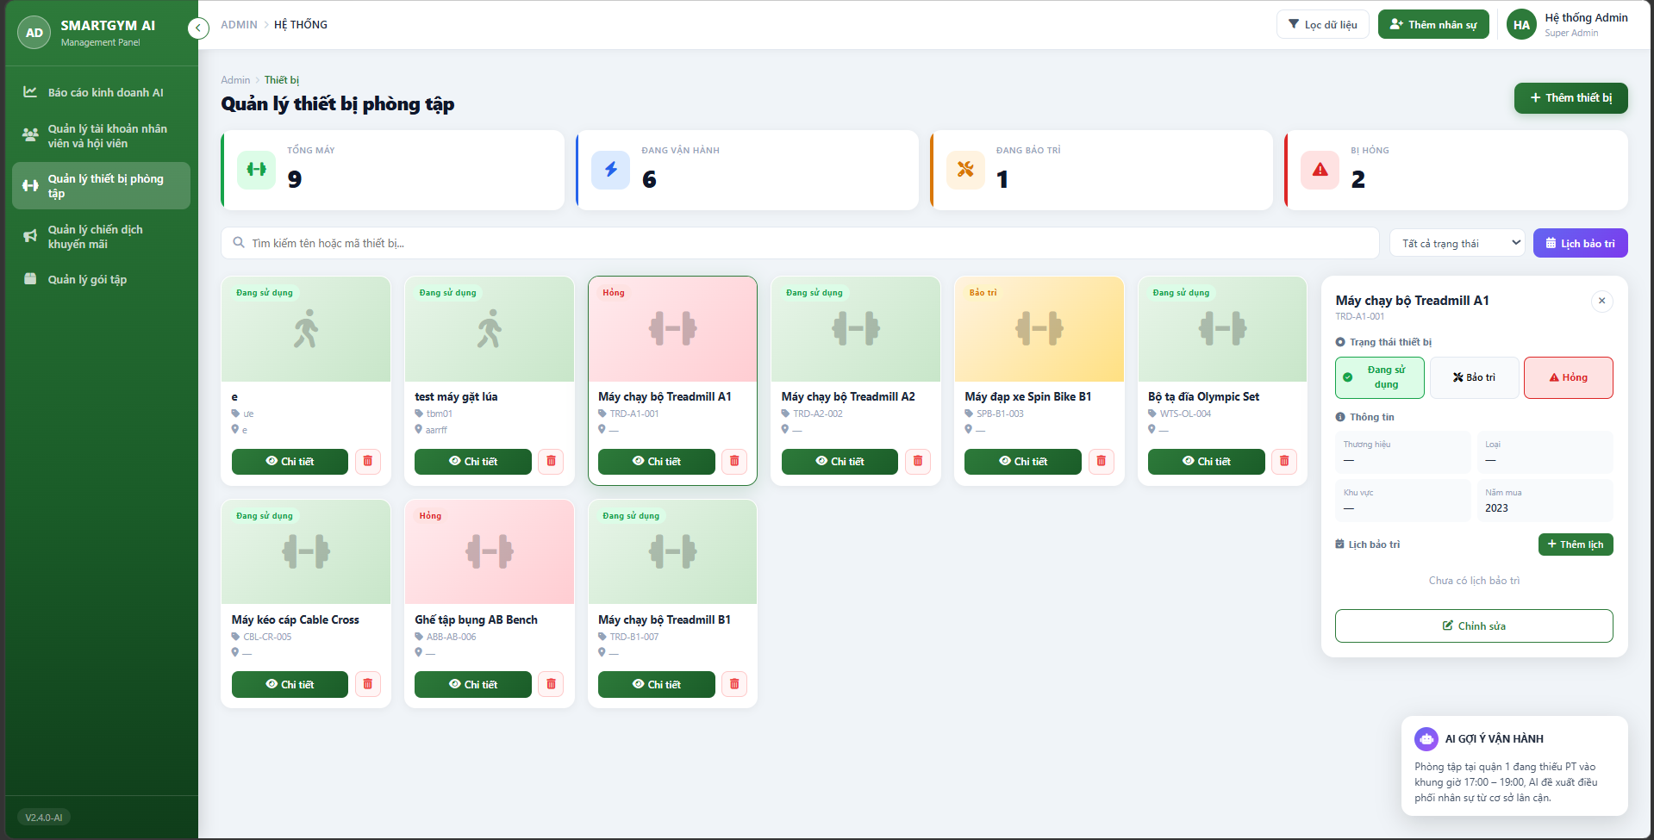

Test Case ID | Mô tả | Quy trình | Kết quả mong đợi | Kết quả thực tế | Kết quả |  |  |  |  |  | Chú thích
 |  |  |  |  | Vòng 1 |  |  | Vòng 2
 |  |  |  |  | Trạng thái | Ngày kiểm tra | Người kiểm tra | Trạng thái | Ngày kiểm tra | Người kiểm tra
GUI_SHOW Danh sách thiết bị phòng tập
GUI-QLTB01 | Kiểm tra hiển thị "Danh Sách Thiết Bị Phòng Tập" |  | Hiển thị danh sách thiết bị phòng tập thành công | Hiển thị danh sách thiết bị phòng tập thành công | Passed | 2026-04-08 | Trọng | Passed
GUI-QLTB02 | [Thêm thiết bị] Button |  | - Text: Black - Status: Enable | - Text: Black - Status: Enable | Passed | 2026-04-08 | Trọng | Passed
GUI-QLTB03 | [Chi tiết] Button |  | - Text: White - Status: Enable | - Text: White - Status: Enable | Passed | 2026-04-08 | Trọng | Passed
GUI-QLTB04 | [Xóa thiết bị] Button |  | - Icon: Red - Status: Enable | - Icon: Red - Status: Enable | Passed | 2026-04-08 | Trọng | Passed
GUI-QLTB05 | [Tất cả trạng thái] Dropbox |  | - Text: Black - Status: Enable | - Text: Black - Status: Enable | Passed | 2026-04-08 | Trọng | Passed
GUI-QLTB06 | [Lịch bảo trì] Button |  | - Text: White - Status: Enable | - Text: White - Status: Enable | Passed | 2026-04-08 | Trọng | Passed
GUI-QLTB07 | [Chỉnh sửa] Button |  | - Text: Green - Status: Enable | - Text: Green - Status: Enable | Passed | 2026-04-08 | Trọng | Passed
GUI-QLTB08 | [Thêm lịch] Button |  | - Text: White - Status: Enable | - Text: White - Status: Enable | Passed | 2026-04-08 | Trọng | Passed
FUNCTION_SHOW Thiết bị phòng tập
FUN-QLTB01 | Kiểm tra nút "Thêm thiết bị" | 1. Mở giao diện "Quản lí thiết bị phòng tập". 2. Nhấn button "Thêm thiết bị". 3. Nhập thông tin 4. Bấm Lưu thiết bị. | Thêm thành công thiết bị mới | Thêm thành công thiết bị mới | Passed | 2026-04-07 | Trọng | Passed | 2026-04-12 | Trọng
FUN-QLTB02 | Kiểm tra nút "Chi tiết" | 1. Mở giao diện "Quản lí thiết bị phòng tập". 2. Nhấn nút "Chi tiết". | Hiển thị thông tin chi tiết của thiết bị | Hiển thị thông tin chi tiết của thiết bị | Passed | 2026-04-07 | Trọng | Passed | 2026-04-12 | Trọng
FUN-QLTB03 | Kiểm tra nút "Xóa thiết bị" hoạt động | 1. Mở giao diện ""Quản lí thiết bị phòng tập". 2. Nhấn nút "Xóa". | Xóa thành công thiết bị | Xóa thành công thiết bị | Passed | 2026-04-07 | Trọng | Passed | 2026-04-12 | Trọng
FUN-QLTB04 | Kiểm tra nút "Tất cả trạng thái" hoạt động | 1. Mở giao diện "Quản lí thiết bị phòng tập". 2. Nhấn nút "Tất cả trạng thái". 3. Bấm chọn "Đang sử dụng". | Hiển thị danh sách các thiết bị đang sử dụng. | Hiển thị danh sách các thiết bị đang sử dụng. | Passed | 2026-04-07 | Trọng | Passed | 2026-04-12 | Trọng
FUN-QLTB05 | Kiểm tra nút "Tất cả trạng thái" hoạt động | 1. Mở giao diện "Quản lí thiết bị phòng tập". 2. Nhấn nút "Tất cả trạng thái". 3. Bấm chọn "Đang bảo trì". | Hiển thị danh sách các thiết bị đang bảo trì. | Hiển thị danh sách các thiết bị đang bảo trì. | Passed | 2026-04-07 | Trọng | Passed | 2026-04-12 | Trọng
FUN-QLTB06 | Kiểm tra nút "Tất cả trạng thái" hoạt động | 1. Mở giao diện "Quản lí thiết bị phòng tập". 2. Nhấn nút "Tất cả trạng thái". 3. Bấm chọn "Hỏng". | Hiển thị danh sách các thiết bị đang hỏng. | Hiển thị danh sách các thiết bị đang hỏng. | Passed | 2026-04-07 | Trọng | Passed | 2026-04-12 | Trọng
FUN-QLTB07 | Kiểm tra nút "Lịch bảo trì" hoạt động | 1. Mở giao diện "Quản lí thiết bị phòng tập". 2. Nhấn nút "Lịch bảo trì". | Hiển thị danh sách lịch bảo trì của thiết bị. | Hiển thị danh sách lịch bảo trì của thiết bị. | Passed | 2026-04-07 | Trọng | Passed | 2026-04-12 | Trọng
FUN-QLTB08 | Kiểm tra nút "Chỉnh sửa" hoạt động | 1. Mở giao diện "Quản lí thiết bị phòng tập". 2. Ở phần chi tiết, Nhấn nút "Chỉnh sửa". 3. Sửa lại thông tin 4. Bấm "Lưu thiết bị". | Chỉnh sửa thành công thông tin thiết bị | Chỉnh sửa thành công thông tin thiết bị | Passed | 2026-04-07 | Trọng | Passed | 2026-04-12 | Trọng
FUN-QLTB09 | Kiểm tra nút "Thêm lịch" hoạt động | 1. Mở giao diện "Quản lí thiết bị phòng tập". 2. Ở phần chi tiết, Nhấn nút "Thêm lịch". 3. Nhập thông tin. 4. Bấm "Lưu lịch". | Thêm thành công lịch bảo trì mới | Thêm thành công lịch bảo trì mới | Passed | 2026-04-07 | Trọng | Passed | 2026-04-12 | Trọng

Quản lý gói hội viên (gói tập)
Project Name | XÂY DỰNG HỆ THỐNG QUẢN LÝ PHÒNG GYM THÔNG MINH, TÍCH HỢP AI HỖ TRỢ RA QUYẾT ĐỊNH KINH DOANH
Module Code
 | Hoàn thành | Lỗi | Chưa kiểm tra | Bị chặn | Tổng lần kiểm tra
Round 1 | 16 | 0 | 0 | 0 | 16
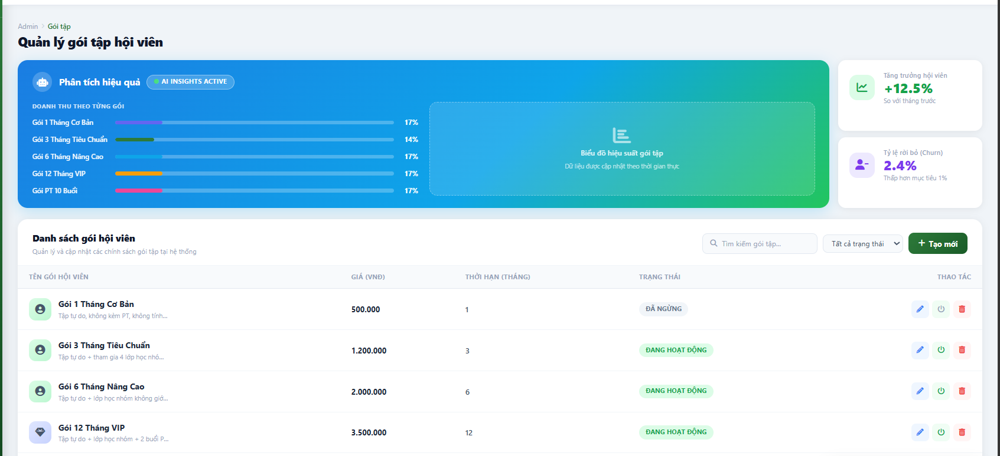
Round 2 | 0 | 0 | 0 | 0 | 0

Test Case ID | Mô tả | Quy trình | Kết quả mong đợi | Kết quả thực tế | Kết quả |  |  |  |  |  | Chú thích
 |  |  |  |  | Vòng 1 |  |  | Vòng 2
 |  |  |  |  | Trạng thái | Ngày kiểm tra | Người kiểm tra | Trạng thái | Ngày kiểm tra | Người kiểm tra
GUI_SHOW
GUI_QLGT01 | Kiểm tra hiển thị "Danh sách gói hội viên " | Mở menu danh sách hội viên | Hiển thị danh sách gói hội viên thành công | Hiển thị danh sách gói hội viên thành công | Passed | 2026-04-22 | Trọng
GUI_QLGT02 | [Tìm kiếm] Search Bar |  | - Text: Grey - Status: Enable | - Text: Grey - Status: Enable | Passed | 2026-04-22 | Trọng
GUI_QLGT03 | [Tạo mới] Button |  | - Text: White - Status: Enable | - Text: White - Status: Enable | Passed | 2026-04-22 | Trọng
GUI_QLGT04 | [Chỉnh sửa] Button |  | - Icon: Blue - Status: Enable | - Icon: Blue - Status: Enable | Passed | 2026-04-22 | Trọng
GUI_QLGT05 | [Tất cả trạng thái] Dropbox |  | - Text: Black - Status: Enable | - Text: Black - Status: Enable | Passed | 2026-04-22 | Trọng
GUI_QLGT06 | [Bật tắt trạng thái] Button |  | - Icon: Green - Status: Enable | - Icon: Green - Status: Enable | Passed | 2026-04-22 | Trọng
GUI_QLGT07 | [Xóa] Button |  | - Icon: Red - Status: Enable | - Icon: Red - Status: Enable | Passed | 2026-04-22 | Trọng
FUNCTION_SHOW
FUN_QLGT01 | Kiểm tra nút "Tạo mới" | 1. Mở giao diện "Quản lí gói tập hội viên". 2. Nhấn button "Tạo mới". 3. Nhập thông tin 4. Bấm Tạo gói tập. | Thêm thành công gói tập mới | Thêm thành công gói tập mới | Passed | 2026-04-22 | Trọng
FUN_QLGT02 | Kiểm tra nút "Tạo mới" | 1. Mở giao diện "Quản lí gói tập hội viên". 2. Nhấn button "Tạo mới". 3. Để trống thông tin 4. Bấm Tạo gói tập. | Hiển thị thông báo vui lòng điền đầy đủ thông tin | Hiển thị thông báo vui lòng điền đầy đủ thông tin | Passed | 2026-04-23 | Trọng
FUN_QLGT03 | Kiểm tra nút "Tìm kiếm" | 1. Mở giao diện "Quản lí gói tập hội viên". 2. Nhấn Seach bar "Tìm kiếm". 3. Nhập tên để tìm kiếm | Hiển thị gói tập trùng với tên đã nhập | Hiển thị gói tập trùng với tên đã nhập | Passed | 2026-04-22 | Trọng
FUN_QLGT04 | Kiểm tra nút "Tìm kiếm" | 1. Mở giao diện "Quản lí gói tập hội viên". 2. Nhấn Seach bar "Tìm kiếm". 3. Nhập số để tìm kiếm | Hiển thị gói tập trùng với số đã nhập | Hiển thị gói tập trùng với số đã nhập | Passed | 2026-04-22 | Trọng
FUN_QLGT05 | Kiểm tra nút "Tất cả trạng thái" hoạt động | 1. Mở giao diện "Quản lí gói tập hội viên". 2. Nhấn nút "Tất cả trạng thái". 3. Bấm chọn "Đang hoạt động". | Hiển thị danh sách các gói tập đang hoạt động. | Hiển thị danh sách các gói tập đang hoạt động. | Passed | 2026-04-22 | Trọng
FUN_QLGT06 | Kiểm tra nút "Tất cả trạng thái" hoạt động | 1. Mở giao diện "Quản lí gói tập hội viên". 2. Nhấn nút "Tất cả trạng thái". 3. Bấm chọn "Đã ngừng". | Hiển thị danh sách các gói tập đã ngừng | Hiển thị danh sách các gói tập đã ngừng | Passed | 2026-04-22 | Trọng
FUN_QLGT07 | Kiểm tra nút "Chỉnh sửa" hoạt động | 1. Mở giao diện "Quản lí gói tập hội viên". 2. Nhấn button "Chỉnh sửa". 3. Nhập thông tin 4. Bấm Cập nhật. | Cập nhật thành công gói tập | Cập nhật thành công gói tập | Passed | 2026-04-22 | Trọng
FUN_QLGT08 | Kiểm tra nút "Bật tắt trạng thái" hoạt động | 1. Mở giao diện "Quản lí gói tập hội viên". 2. Nhấn nút "Bật tắt trạng thái". | Hiển thị thông báo đã kích hoạt hoặc đã ngừng gói với mỗi lần nhấn tương ứng. | Hiển thị thông báo đã kích hoạt hoặc đã ngừng gói với mỗi lần nhấn tương ứng. | Passed | 2026-04-22 | Trọng
FUN_QLGT09 | Kiểm tra nút "Xóa" hoạt động | 1. Mở giao diện "Quản lí gói tập hội viên". 2. Nhấn nút "Xóa". 3. Bấm chọn "Xóa gói tập". | Hiển thị thông báo xóa thành công | Hiển thị thông báo xóa thành công | Passed | 2026-04-22 | Trọng

Quản lý tài khoản hội viên và n
Project Name | XÂY DỰNG HỆ THỐNG QUẢN LÝ PHÒNG GYM THÔNG MINH, TÍCH HỢP AI HỖ TRỢ RA QUYẾT ĐỊNH KINH DOANH
Module Code
 | Hoàn thành | Lỗi | Chưa kiểm tra | Bị chặn | Tổng lần kiểm tra
Round 1 | 10 | 1 | 0 | 0 | 11
Round 2 | 0 | 0 | 0 | 0 | 0
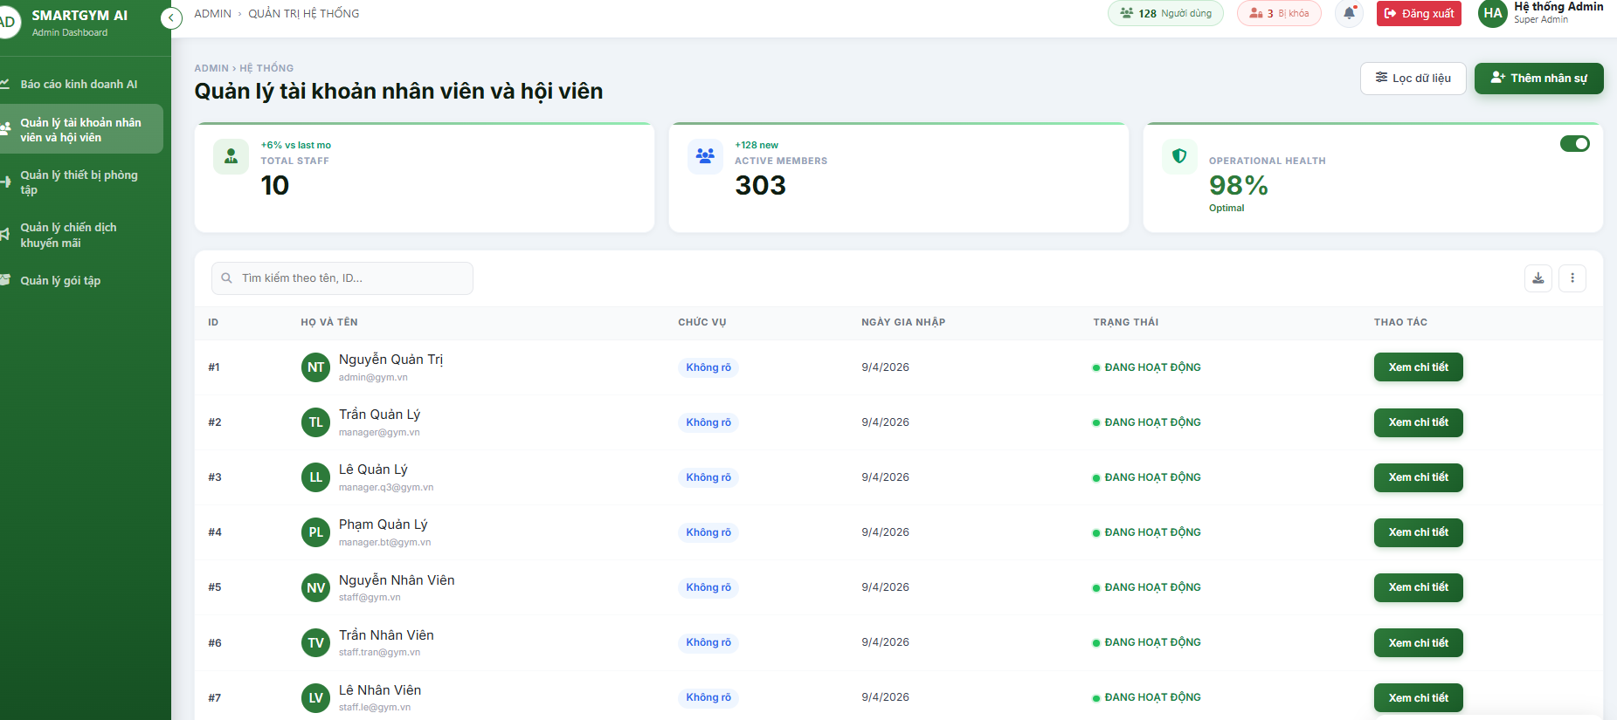

Test Case ID | Mô tả | Quy trình | Kết quả mong đợi | Kết quả thực tế | Kết quả |  |  |  |  |  | Chú thích
 |  |  |  |  | Vòng 1 |  |  | Vòng 2
 |  |  |  |  | Trạng thái | Ngày kiểm tra | Người kiểm tra | Trạng thái | Ngày kiểm tra | Người kiểm tra
GUI_SHOW
GUI_QLNVHV01 | Kiểm tra hiển thị "Danh sách nhân viên và hội viên " | Mở menu danh sách | Hiển thị danh sách nhân viên và hội viên thành công | Hiển thị danh sách nhân viên và hội viên thành công | Passed | 2026-04-22 | Trọng
GUI_QLNVHV02 | [Tìm kiếm] Search Bar |  | - Text: Grey - Status: Enable | - Text: Grey - Status: Enable | Passed | 2026-04-22 | Trọng
GUI_QLNVHV03 | [Thêm nhân sự] Button |  | - Text: White - Status: Enable | - Text: White - Status: Enable | Passed | 2026-04-22 | Trọng
GUI_QLNVHV04 | [Lọc dữ liệu] Button |  | - Text: Grey - Status: Enable | - Text: Grey - Status: Enable | Passed | 2026-04-22 | Trọng
GUI_QLNVHV05 | [Xem chi tiết] Button |  | - Text: White - Status: Enable | - Text: White - Status: Enable | Passed | 2026-04-22 | Trọng
FUNCTION_SHOW
FUN_QLNVHV01 | Kiểm tra nút "Tìm kiếm" | 1. Mở giao diện "Quản lí tài khoản nhân viên và hội viên". 2. Nhấn Seach bar "Tìm kiếm". 3. Nhập tên để tìm kiếm | Hiển thị tên hội viên và nhân viên có kí tự trùng với tên đã nhập | Hiển thị tên hội viên và nhân viên có kí tự trùng với tên đã nhập | Passed | 2026-04-22 | Trọng
FUN_QLNVHV02 | Kiểm tra nút "Tìm kiếm" | 1. Mở giao diện "Quản lí tài khoản nhân viên và hội viên". 2. Nhấn Seach bar "Tìm kiếm". 3. Nhập số để tìm kiếm | Hiển thị tên hội viên và nhân viên có số trùng với số đã nhập | Hiển thị tên hội viên và nhân viên có số trùng với số đã nhập | Passed | 2026-04-23 | Trọng
FUN_QLNVHV03 | Kiểm tra nút "Tìm kiếm" | 1. Mở giao diện "Quản lí tài khoản nhân viên và hội viên". 2. Nhấn Seach bar "Tìm kiếm". 3. Để trống ô tìm kiếm | Hiển thị tất cả nhân viên và hội viên | Hiển thị tất cả nhân viên và hội viên | Passed | 2026-04-22 | Trọng
FUN_QLNVHV04 | Kiểm tra nút "Thêm nhân sự" | 1. Mở giao diện "Quản lí tài khoản nhân viên và hội viên". 2. Nhấn button "Thêm nhân sự". 3. Nhập thông tin 4. Bấm Lưu nhân sự. | Hiển thị thông báo thêm nhân sự thành công | Hiển thị thông báo thêm nhân sự thành công | Passed | 2026-04-22 | Trọng
FUN_QLNVHV05 | Kiểm tra nút "Lọc dữ liệu" hoạt động | 1. Mở giao diện "Quản lí tài khoản nhân viên và hội viên". 2. Nhấn button "Lọc dữ liệu". | Lọc lại danh sách theo nhân viên và theo hội viên. | Không lọc dữ liệu. | Failed | 2026-04-22 | Trọng
FUN_QLNVHV06 | Kiểm tra nút "Xem chi tiết" hoạt động | 1. Mở giao diện "Quản lí tài khoản nhân viên và hội viên". 2. Nhấn button "Xem chi tiết". | Hiển thị thông tin chi tiết nhân viên và hội viên. | Hiển thị thông tin chi tiết nhân viên và hội viên. | Passed | 2026-04-22 | Trọng

Quản lý hội viên
Project Name | XÂY DỰNG HỆ THỐNG QUẢN LÝ PHÒNG GYM THÔNG MINH, TÍCH HỢP AI HỖ TRỢ RA QUYẾT ĐỊNH KINH DOANH
Module Code | Quản lý hội viên
 | Hoàn thành | Lỗi | Chưa kiểm tra | Bị chặn | Tổng lần kiểm tra
Round 1 |  | 0 | 0 | 0
Round 2 |  | 0 | 0 | 0

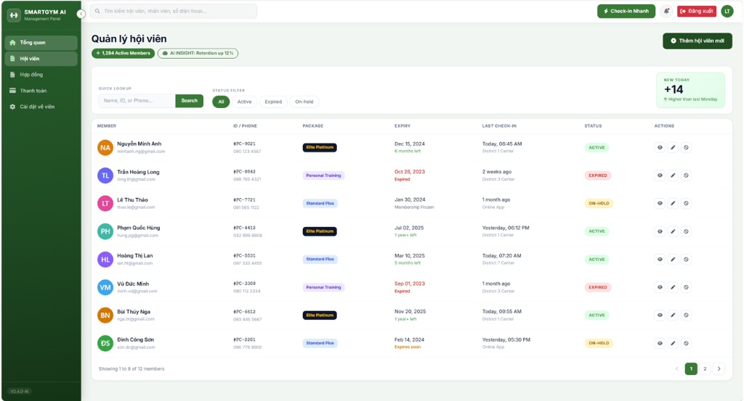

Test Case ID | Mô tả | Quy trình | Kết quả mong đợi | Kết quả thực tế | Kết quả |  |  |  |  |  | Chú thích
 |  |  |  |  | Vòng 1 |  |  | Vòng 2
 |  |  |  |  | Trạng thái | Ngày kiểm tra | Người kiểm tra | Trạng thái | Ngày kiểm tra | Người kiểm tra
GUI_SHOW Quản lý hội viên
GUI_MEM_01 | Kiểm tra hiển thị "Quản lý hội viên" | Mở menu "Hội viên". | Hiển thị danh sách hội viên thành công với đầy đủ các cột (Member, ID, Package, Expiry, Status). |  |  |  | Trang
GUI_MEM_02 | [Thêm hội viên mới] Button | Kiểm tra hiển thị nút trên góc phải. | Nút hiển thị đúng màu tím, Text: Trắng, Status: Enable. |  |  |  | Trang
GUI_MEM_03 | [Status Filter] Chips | Kiểm tra các chip lọc (Active, Expired, On-hold). | Hiển thị đúng màu sắc cho từng trạng thái, Status: Enable. |  |  |  | Trang
GUI_MEM_04 | Kiểm tra hiển thị Avatar | Quan sát cột "Member" trong danh sách. | Hiển thị đúng ảnh đại diện của hội viên; nếu không có ảnh, hiển thị icon mặc định kèm tên viết tắt.
FUNCTION_SHOW Quản lý hội viên
FNC_MEM_01 | Kiểm tra nút "Tìm kiếm" | 1. Nhập tên "Nguyễn Minh Anh" vào ô Search. 2. Nhấn nút "Search". | Hệ thống lọc và hiển thị đúng thông tin của hội viên Nguyễn Minh Anh. |  |  |  | Trang
FNC_MEM_02 | Kiểm tra lọc "Active" | 1. Tại Status Filter, nhấn chọn "Active". | Danh sách chỉ hiển thị các hội viên có nhãn màu xanh (Active). |  |  |  | Trang
FNC_MEM_03 | Kiểm tra AI Insight badge | Quan sát phần đầu trang. | Badge hiển thị đúng thông số phân tích "Retention up 12%" từ AI. |  |  |  | Trang
FNC_MEM_04 | Tìm kiếm không có kết quả | 1. Nhập tên không tồn tại (VD: "XYZ123"). 2. Nhấn "Search". | Hệ thống hiển thị thông báo "Không tìm thấy kết quả phù hợp". |  |  |  | Trang
FNC_MEM_05
FNC_MEM_06 | Phân trang danh sách | 1. Cuộn xuống cuối trang danh sách. 2. Nhấn chọn "Trang 2". | Danh sách cập nhật dữ liệu mới của trang tiếp theo chính xác. |  |  |  | Trang
FNC_MEM_07 | Thêm hội viên để trống dữ liệu | 1. Nhấn [Thêm hội viên mới]. 2. Để trống tất cả các trường. 3. Nhấn "Lưu". | Hệ thống báo đỏ các trường bắt buộc và không cho phép lưu. |  |  |  | Trang
FNC_MEM_08 | Nhập sai định dạng Số điện thoại | 1. Nhập SĐT là chuỗi ký tự chữ. 2. Nhấn "Lưu". | Hệ thống hiển thị cảnh báo "Số điện thoại chỉ được chứa ký số". |  |  |  | Trang
FNC_MEM_09 | Chỉnh sửa trạng thái thủ công | 1. Chọn một hội viên đang "Active". 2. Chuyển trạng thái sang "On-hold" (Tạm dừng). 3. Nhấn "Lưu". | Trạng thái được cập nhật ngay lập tức; màu sắc chip trạng thái chuyển sang màu vàng (On-hold). |  |  |  | Trang
FNC_MEM_10 | Kiểm tra trùng số điện thoại/ID | 1. Nhấn [Thêm hội viên mới]. 2. Nhập số điện thoại đã tồn tại trong hệ thống. 3. Nhấn "Lưu". | Hệ thống báo lỗi: "Số điện thoại này đã được đăng ký cho một hội viên khác". |  |  |  | Trang
FNC_MEM_11 | Kiểm tra định dạng ngày sinh | 1. Tại form đăng ký, chọn ngày sinh ở tương lai (VD: ngày mai). 2. Nhấn "Lưu". | Hệ thống hiển thị cảnh báo lỗi: "Ngày sinh không thể lớn hơn ngày hiện tại". |  |  |  | Trang

Đăng ký
Project Name | XÂY DỰNG HỆ THỐNG QUẢN LÝ PHÒNG GYM THÔNG MINH, TÍCH HỢP AI HỖ TRỢ RA QUYẾT ĐỊNH KINH DOANH
Module Code | Đăng ký
 | Hoàn thành | Lỗi | Chưa kiểm tra | Bị chặn | Tổng lần kiểm tra
Round 1 |  | 0 | 0 | 0
Round 2 |  | 0 | 0 | 0
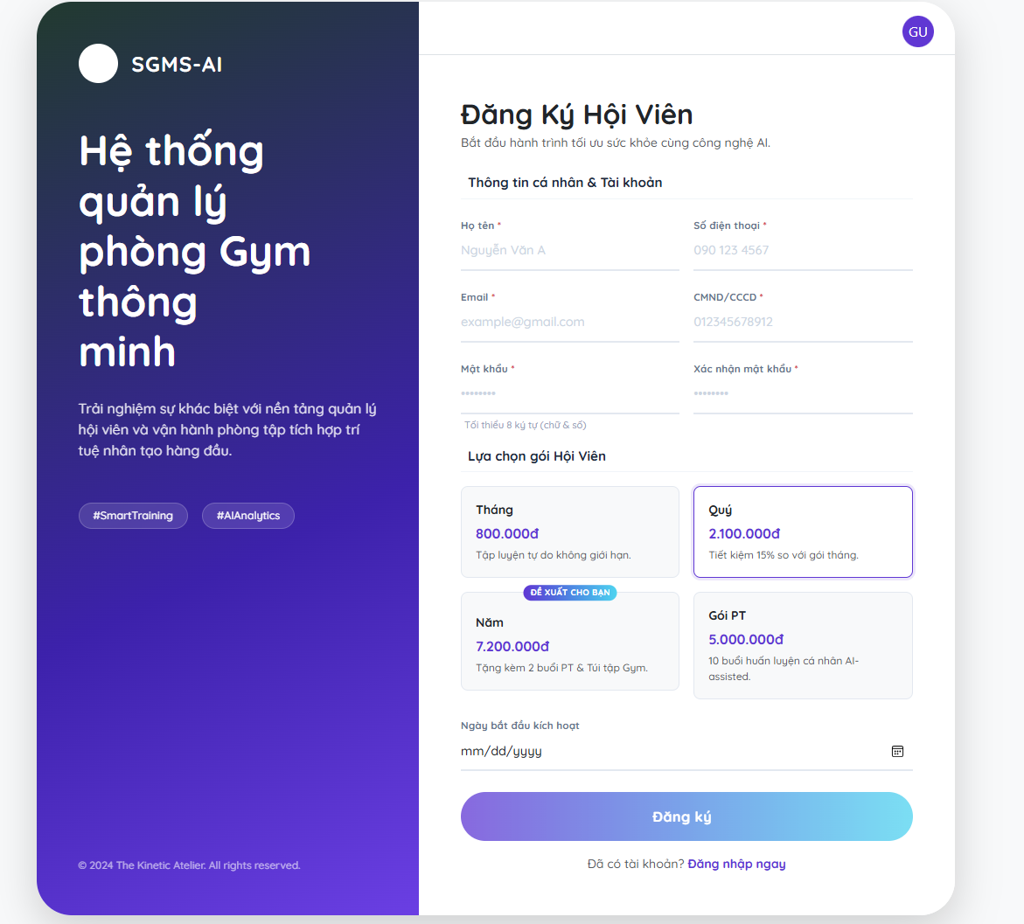

Test Case ID | Mô tả | Quy trình | Kết quả mong đợi | Kết quả thực tế | Kết quả |  |  |  |  |  | Chú thích
 |  |  |  |  | Vòng 1 |  |  | Vòng 2
 |  |  |  |  | Trạng thái | Ngày kiểm tra | Người kiểm tra | Trạng thái | Ngày kiểm tra | Người kiểm tra
GUI_SHOW Đăng ký
GUI_REG_01 | Kiểm tra hiển thị trang Đăng ký | Truy cập vào đường dẫn đăng ký hội viên. | Hiển thị đầy đủ form thông tin cá nhân, các gói hội viên và hình ảnh thương hiệu bên trái. |  |  |  | Trang
GUI_REG_02 | Kiểm tra hiển thị nhãn AI | Quan sát gói tập "Năm". | Hiển thị nhãn tím "ĐỀ XUẤT CHO BẠN" nổi bật trên gói tập Năm. |  |  |  | Trang
GUI_REG_03 | Kiểm tra hiệu ứng chọn gói | Nhấn chọn vào gói tập "Gói PT". | Gói tập được chọn sẽ có viền xanh hoặc hiệu ứng đổ bóng để phân biệt. |  |  |  | Trang
FUNCTION_SHOW Đăng ký
FNC_REG_01 | Đăng ký thành công | 1. Nhập đầy đủ thông tin hợp lệ. 2. Chọn gói tập. 3. Chọn ngày kích hoạt. 4. Nhấn "Đăng ký". | Hệ thống tạo tài khoản thành công và điều hướng đến trang thanh toán hoặc thông báo thành công. |  |  |  | Trang
FNC_REG_02 | Kiểm tra nút "Đăng nhập ngay" | Nhấn vào dòng chữ "Đăng nhập ngay" ở cuối form. | Hệ thống điều hướng người dùng về trang Đăng nhập. |  |  |  | Trang
FNC_REG_03 | Kiểm tra ẩn/hiện mật khẩu | Nhấn vào biểu tượng "con mắt" tại trường Mật khẩu. | Mật khẩu chuyển đổi giữa dạng dấu sao (••••) và văn bản rõ. |  |  |  | Trang
VAL_REG_01 | Kiểm tra các trường bắt buộc | Để trống "Họ tên" hoặc "Số điện thoại" và nhấn Đăng ký. | Hệ thống báo đỏ trường trống và hiển thị thông báo "Vui lòng không để trống". |  |  |  | Trang
VAL_REG_02 | Kiểm tra định dạng Email | Nhập email không có đuôi @gmail.com (VD: "trangthuy.123"). | Hệ thống báo lỗi "Email không đúng định dạng". |  |  |  | Trang
VAL_REG_03 | Kiểm tra độ dài mật khẩu | Nhập mật khẩu dưới 8 ký tự. | Hệ thống báo lỗi theo quy định: "Tối thiểu 8 ký tự (chữ & số)". |  |  |  | Trang
VAL_REG_04 | Kiểm tra số CMND/CCCD | Nhập CMND/CCCD có chứa ký tự chữ. | Hệ thống báo lỗi "Số CMND/CCCD chỉ được chứa ký số". |  |  |  | Trang
VAL_REG_05 | Kiểm tra ngày bắt đầu | Chọn ngày bắt đầu kích hoạt là một ngày trong quá khứ. | Hệ thống báo lỗi "Ngày kích hoạt không thể nhỏ hơn ngày hiện tại". |  |  |  | Trang

Đăng nhập
Project Name | XÂY DỰNG HỆ THỐNG QUẢN LÝ PHÒNG GYM THÔNG MINH, TÍCH HỢP AI HỖ TRỢ RA QUYẾT ĐỊNH KINH DOANH
Module Code
 | Hoàn thành | Lỗi | Chưa kiểm tra | Bị chặn | Tổng lần kiểm tra
Round 1 | 12 | 0 | 0 | 0 | 12
Round 2 | 5 | 0 | 0 | 0 | 5

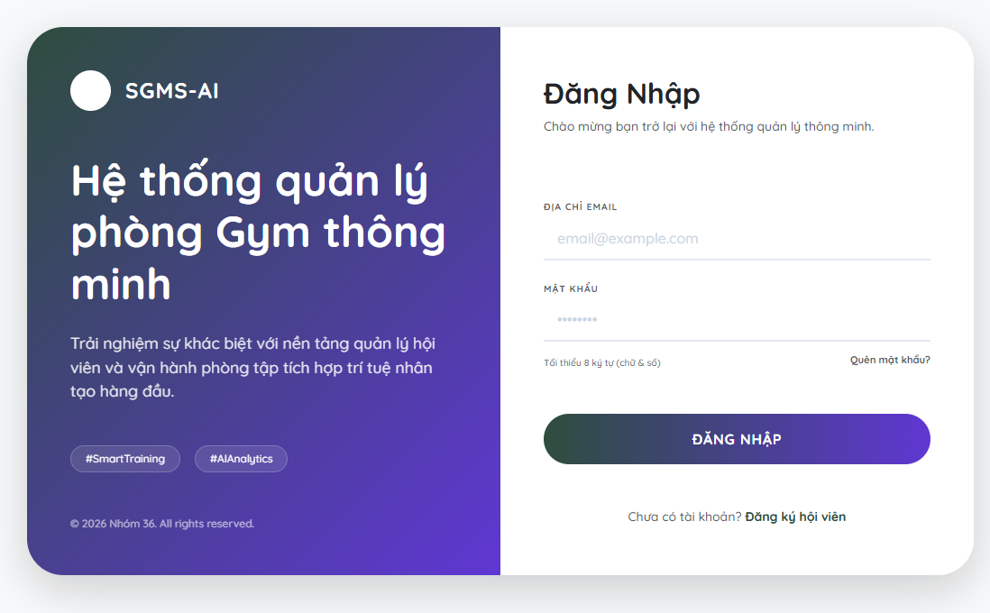

Test Case ID | Mô tả | Quy trình | Kết quả mong đợi | Kết quả thực tế | Kết quả |  |  |  |  |  | Chú thích
 |  |  |  |  | Vòng 1 |  |  | Vòng 2
 |  |  |  |  | Trạng thái | Ngày kiểm tra | Người kiểm tra | Trạng thái | Ngày kiểm tra | Người kiểm tra
GUI_SHOW
GUI_LOG_01 | Kiểm tra hiển thị trang Đăng nhập | Truy cập vào đường dẫn đăng nhập. | Hiển thị đầy đủ Logo, các trường nhập liệu (Email, Mật khẩu), nút "Đăng nhập" và liên kết "Đăng ký". | Hiển thị đầy đủ Logo, các trường nhập liệu (Email, Mật khẩu), nút "Đăng nhập" và liên kết "Đăng ký". | Passed | 2026-04-08 | Trang
GUI_LOG_02 | Kiểm tra hiển thị mật khẩu | Nhấn vào biểu tượng "con mắt" tại ô Mật khẩu. | Mật khẩu chuyển đổi hiển thị giữa dạng dấu sao (••••) và văn bản rõ. | Mật khẩu chuyển đổi hiển thị giữa dạng dấu sao (••••) và văn bản rõ. | Passed | 2026-04-08 | Trang
FUNCTION_SHOW
FNC_LOG_01 | Đăng nhập thành công (Admin) | 1. Nhập Email hợp lệ. 2. Nhập mật khẩu đúng. 3. Nhấn "Đăng nhập". | Đăng nhập thành công, hệ thống điều hướng vào trang Dashboard quản trị. | Đăng nhập thành công, hệ thống điều hướng vào trang Dashboard quản trị. | Passed | 2026-04-08 | Trang
FNC_LOG_02 | Đăng nhập thành công (Hội viên) | 1. Nhập tài khoản hội viên. 2. Nhập mật khẩu đúng. | Đăng nhập thành công, điều hướng vào trang cá nhân/lịch tập của hội viên. | Đăng nhập thành công, điều hướng vào trang cá nhân/lịch tập của hội viên. | Passed | 2026-04-08 | Trang
FNC_LOG_03 | Kiểm tra nút "Quên mật khẩu" | Nhấn vào liên kết "Quên mật khẩu?". | Hệ thống điều hướng đến trang khôi phục mật khẩu qua Email/SĐT. | Không có hành động gì xảy ra | Failed | 2026-04-08 | Trang
FNC_LOG_04 | Đăng nhập để trống thông tin | 1. Không nhập gì. 2. Nhấn nút "Đăng nhập". | Hệ thống báo đỏ các trường và hiển thị "Vui lòng nhập tài khoản/mật khẩu". | Hệ thống báo đỏ các trường và hiển thị "Vui lòng nhập tài khoản/mật khẩu". | Passed | 2026-04-08 | Trang
FNC_LOG_05 | Nhập sai mật khẩu | 1. Nhập Email đúng. 2. Nhập mật khẩu sai. 3. Nhấn "Đăng nhập". | Hiển thị thông báo lỗi: "Mật khẩu không chính xác. Vui lòng thử lại". |  |  |  | Trang
FNC_LOG_06 | Tài khoản không tồn tại | 1. Nhập một Email chưa đăng ký. 2. Nhấn "Đăng nhập". | Hiển thị thông báo: "Tài khoản không tồn tại trên hệ thống".
FNC_LOG_07 | Kiểm tra tài khoản bị khóa | Sử dụng tài khoản đang bị trạng thái "Banned" hoặc "Expired" để đăng nhập. | Hệ thống báo lỗi: "Tài khoản của bạn hiện đang bị khóa hoặc hết hạn".
FNC_LOG_08 | Kiểm tra giới hạn đăng nhập | Nhập sai mật khẩu liên tiếp 5 lần. | Hệ thống tạm khóa đăng nhập trong 30 giây hoặc yêu cầu xác thực Capcha.

Quản lý tài khoản người dùng
Project Name | XÂY DỰNG HỆ THỐNG QUẢN LÝ PHÒNG GYM THÔNG MINH, TÍCH HỢP AI HỖ TRỢ RA QUYẾT ĐỊNH KINH DOANH
Module Code | Quản lý tài khoản người dùng
 | Hoàn thành | Lỗi | Chưa kiểm tra | Bị chặn | Tổng lần kiểm tra
Round 1 | 12 | 0 | 0 | 0 | 12
Round 2 | 5 | 0 | 0 | 0 | 5
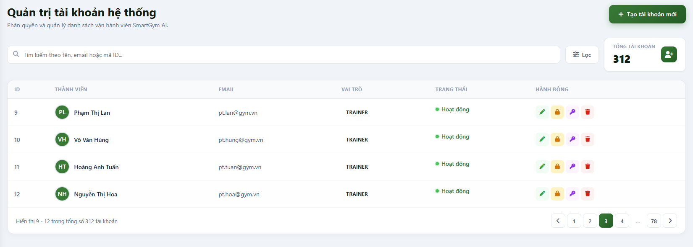

Test Case ID | Mô tả | Quy trình | Kết quả mong đợi | Kết quả thực tế | Kết quả |  |  |  |  |  | Chú thích
 |  |  |  |  | Vòng 1 |  |  | Vòng 2
 |  |  |  |  | Trạng thái | Ngày kiểm tra | Người kiểm tra | Trạng thái | Ngày kiểm tra | Người kiểm tra
GUI_SHOW Quản lý tài khoản người dùng
GUI_01 | Hiệu ứng khi tương tác (Hover/Active) | Rê chuột vào các nút hành động (Khóa, Reset, Xóa). | Nút thay đổi màu sắc hoặc hiện Tooltip giải thích chức năng của nút đó. |  |  |  | Trang
GUI_02 | Độ phản hồi giao diện (Responsive) | Thu nhỏ trình duyệt sang kích thước máy tính bảng và điện thoại. | Bảng danh sách tự động ẩn các cột ít quan trọng hoặc có thanh cuộn ngang mượt mà, không vỡ khung. |  |  |  | Trang
 |  |  |  |  |  |  | Trang
 |  |  |  |  |  |  | Trang
FUNCTION_SHOW Quản lý tài khoản người dùng
FUNC_01 | Đồng bộ số lượng (Total Accounts) | 1. Thực hiện tạo mới 1 tài khoản và xóa 1 tài khoản khác. | Thẻ "TỔNG TÀI KHOẢN" phải cập nhật số liệu chính xác (VD: 311 -> 312 -> 311). |  |  |  | Trang
FUNC_02 | Tìm kiếm kết hợp Lọc (Multi-filter) | 1. Nhập tên "Lan" vào ô tìm kiếm. 2. Nhấn nút "Lọc" chọn vai trò "Trainer". | Kết quả trả về phải thỏa mãn đồng thời cả 2 điều kiện: Tên có chữ Lan VÀ là Trainer. |  |  |  | Trang
FUNC_03 | Phân trang và trạng thái dữ liệu | 1. Sang trang 2. 2. Thực hiện xóa tài khoản đầu tiên của trang 2. | Hệ thống thực hiện xóa thành công và tự động đẩy bản ghi đầu tiên của trang 3 lên cuối trang 2. | Hệ thống xóa thành công, tự động chuyển sang trang 1 | Failed |  | Trang
FUNC_04 | Xác thực dữ liệu Email duy nhất | 1. Sửa Email của người dùng ID 11 thành Email của ID 12. | Hệ thống báo lỗi: "Email đã tồn tại, vui lòng sử dụng Email khác". |  |  |  | Trang
FUNC_05 | Kiểm tra Responsive (Mobile/Tablet) | 1. Thu nhỏ màn hình về dạng Mobile. | Bảng danh sách phải chuyển sang dạng thẻ (Card) hoặc có thanh cuộn ngang, không bị mất nút Hành động. |  |  |  | Trang
FUNC_06 | Xác thực bảo mật đường dẫn (URL) | 1. Copy link trang Quản trị tài khoản. 2. Logout và dán link vào trình duyệt. | Hệ thống phải đá người dùng về trang Login, không được hiển thị dữ liệu bên trong. |  |  |  | Trang
FUNC_07 | Tính nhất quán dữ liệu khi thay đổi Role | 1. Đổi vai trò của 1 nhân viên từ Staff thành Manager. 2. Đăng nhập ngay bằng tài khoản đó. | Hệ thống cập nhật Menu điều hướng và các quyền truy cập Database tương ứng với vai trò mới ngay lập tức. |  |  |  | Trang
FUNC_08 | Bảo mật phiên làm việc khi Khóa (Lock) | 1. Một tài khoản đang đăng nhập và làm việc. 2. Admin thực hiện Khóa (Lock) tài khoản đó. | Tài khoản đang Online phải bị đẩy ra khỏi hệ thống ngay khi thực hiện thao tác tiếp theo (Session Invalidated). |  |  |  | Trang
FUNC_09 | Logic khóa tài khoản chính mình | Đăng nhập bằng tài khoản Admin A, sau đó tìm và thử khóa chính tài khoản Admin A. | Hệ thống chặn thao tác hoặc cảnh báo: "Bạn không thể tự khóa tài khoản của chính mình". |  |  |  | Trang
FUNC_10 | Lưu trạng thái bộ lọc (Filter Persist) | Thực hiện lọc "Trainee", sau đó nhấn sang trang 2. | Hệ thống vẫn giữ nguyên bộ lọc "Trainee" ở trang tiếp theo, không tự động quay về hiển thị tất cả. |  |  |  | Trang
FUNC_11 | Kiểm tra liên kết dữ liệu (Foreign Key) | Cố gắng xóa một tài khoản "Trainer" đang có 10 hội viên theo tập. | Hệ thống cảnh báo: "Không thể xóa tài khoản đang quản lý hội viên. Vui lòng chuyển dữ liệu trước khi xóa". |  |  |  | Trang

Quản lý chiến dịch khuyến mãi
Project Name | XÂY DỰNG HỆ THỐNG QUẢN LÝ PHÒNG GYM THÔNG MINH, TÍCH HỢP AI HỖ TRỢ RA QUYẾT ĐỊNH KINH DOANH
Module Code | Quản lý chiến dịch khuyến mãi
 | Hoàn thành | Lỗi | Chưa kiểm tra | Bị chặn | Tổng lần kiểm tra
Round 1 | 12 | 0 | 0 | 0 | 12
Round 2 | 5 | 0 | 0 | 0 | 5
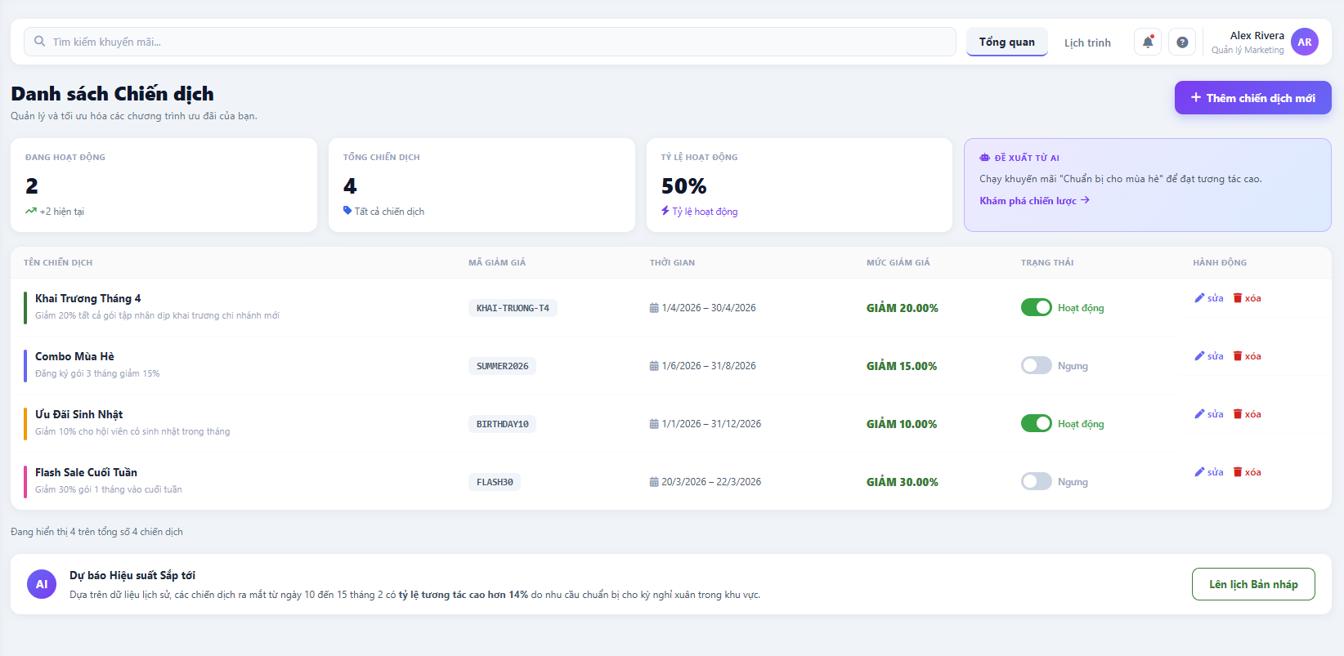

Test Case ID | Mô tả | Quy trình | Kết quả mong đợi | Kết quả thực tế | Kết quả |  |  |  |  |  | Chú thích
 |  |  |  |  | Vòng 1 |  |  | Vòng 2
 |  |  |  |  | Trạng thái | Ngày kiểm tra | Người kiểm tra | Trạng thái | Ngày kiểm tra | Người kiểm tra
GUI_SHOW Quản lý chiến dịch khuyến mãi
GUI_01 | Hiển thị nhãn trạng thái (Status) | Quan sát cột trạng thái trong danh sách chiến dịch.

FUNCTION_SHOW Quản lý chiến dịch khuyến mãi
FUNC_01 | Tạo chiến dịch mới thành công | Nhấn "Thêm chiến dịch mới", nhập đầy đủ thông tin và Lưu. | Chiến dịch mới xuất hiện trong danh sách và thẻ "Tổng chiến dịch" tăng lên 1.
FUNC_02 | Dừng chiến dịch đang hoạt động | Chọn chiến dịch "Đang chạy" và nhấn "Dừng". | Trạng thái chuyển sang "Kết thúc" và không còn áp dụng ưu đãi cho hội viên mới.
FUNC_03 | Kiểm tra logic trùng lặp thời gian | Tạo 2 chiến dịch giảm giá 50% cùng áp dụng cho 1 gói tập trong cùng thời điểm. | Hệ thống cảnh báo xung đột hoặc ưu tiên áp dụng chiến dịch có mức ưu đãi cao nhất.
FUNC_04 | Kiểm tra ngày bắt đầu/kết thúc | Nhập ngày kết thúc nhỏ hơn ngày bắt đầu chiến dịch. | Hệ thống báo lỗi: "Ngày kết thúc không hợp lệ".
FUNC_05 | Kiểm tra giá trị khuyến mãi | Nhập mức giảm giá là 150% hoặc số âm. | Hệ thống ngăn chặn và báo lỗi: "Giá trị khuyến mãi phải nằm trong khoảng 0-100%".
FUNC_06 | Phân quyền chỉnh sửa chiến dịch | Dùng tài khoản "Trainer" cố gắng sửa mức giảm giá của chiến dịch. | Hệ thống chặn thao tác và thông báo: "Bạn không có quyền thay đổi thông tin này".
FUNC_07 | Bảo vệ link tạo chiến dịch | Copy URL trang tạo chiến dịch và truy cập bằng trình duyệt ẩn danh. | Hệ thống yêu cầu đăng nhập Admin, không hiển thị form nhập liệu.
FUNC_08 | Tự động cập nhật thẻ chỉ số (Dashboard) | Kích hoạt hoặc kết thúc 1 chiến dịch ngoài danh sách. | Các thẻ "Đang hoạt động", "Tổng chiến dịch" cập nhật số liệu ngay lập tức (Real-time).
FUNC_09 | Độ phản hồi giao diện biểu đồ (Responsive) | Thu nhỏ trình duyệt sang kích thước Mobile (375px). | ác thẻ chỉ số chuyển sang dạng dọc (Vertical stack) để dễ nhìn.
FUNC_10 | Logic áp dụng khuyến mãi lên đơn hàng | Tạo chiến dịch giảm giá 20% gói VIP -> Thực hiện đăng ký gói VIP cho hội viên. | Hệ thống tự động trừ tiền đúng 20% dựa trên chiến dịch đang hoạt động.

Quản lý thiết bị phòng gym
Project Name | XÂY DỰNG HỆ THỐNG QUẢN LÝ PHÒNG GYM THÔNG MINH, TÍCH HỢP AI HỖ TRỢ RA QUYẾT ĐỊNH KINH DOANH
Module Code | Quản lý thiết bị phòng Gym
 | Hoàn thành | Lỗi | Chưa kiểm tra | Bị chặn | Tổng lần kiểm tra
Round 1 | 12 | 0 | 0 | 0 | 12
Round 2 | 5 | 0 | 0 | 0 | 5
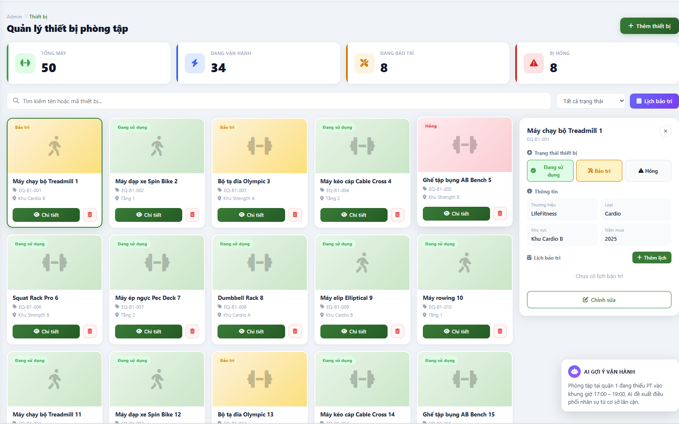

Test Case ID | Mô tả | Quy trình | Kết quả mong đợi | Kết quả thực tế | Kết quả |  |  |  |  |  | Chú thích
 |  |  |  |  | Vòng 1 |  |  | Vòng 2
 |  |  |  |  | Trạng thái | Ngày kiểm tra | Người kiểm tra | Trạng thái | Ngày kiểm tra | Người kiểm tra
GUI_SHOW Quản lý thiết bị phòng Gym
GUI_01

FUNCTION_SHOW Quản lý thiết bị phòng Gym
FUNC_01

